상품제안서
네이쳐 인텔리전트 캠핑용 접이식 장바구니 캐리어 카트 | 상품코드: F25647

 |  |  |  |  |  |  | 02-412-0044 | www.easy1.co.kr
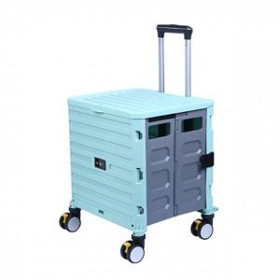

【상세/제작정보】 | *100개이하는 인쇄비가 추가됩니다

【인쇄/포장옵션】 | 실크 / 별도문의

【공급단가】 | 수량 | 10~ | 50~ | 100~ | 300~ | 500~
*VAT별도 | 단가 | 42,240원 | 41,530원 | 40,480원 | 39,770원 | 38,720원

【상품 URL】 | https://easy1.co.kr:443/src/goods_detail.php?gdno=25647

